S24090082
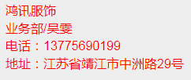
汭 珩 发 货 清 单

 |  |  | Shipping Date 发货日期: | 2024-09-09
 |  |  | 快递单号: | SF1399290973640
ORDER NR | Item Code | ARTICLE | Colour | Size | Order Qty | Back-up Qty | Total Qty | Carton #/Total | Net Weight (kg) | Gross Weight (kg) | REMARK | 请使用前仔细核对颜色、内容、并试用小样
订单号 | 产品型号 | 款号 | 颜色 | 尺码 | 订单数 | 备品数 | 总实发数 | 总箱数\箱号 | 净重（公斤) | 毛重（公斤) | 备注
S24090082 | WOW CLAW烫标 | WOWCLAW | 银色 |  | 100 | 10 | 110 | 1-1

 |  |  |  |  | 100 | 10 | 110

